Fusíveis MT
DIMENSIONAMENTO DOS FUSÍVEIS DE MT
Grandeza a considerar |  |  |  |  |  |  | Valor
Intensidade de corrente primária |  |  |  |  |  |  | 3.85 | A
Intensidade de corrente primária |  |  |  |  |  |  | 288.68 | A
Factor m |  |  |  |  |  |  | 75
Intensidade de corrente nominal (ou regulada) da protecção mais alta do lado de Baixa Tensão |  |  |  |  |  | (IBT) | 577 | A
Coeficiente de coordenação MT/BT (1,4 para IBT < 315 e 1,6 para IBT ≥ 315A) |  |  |  |  |  | (kc) | 1.6
Condição 1: Para IA, o tempo de fusão deverá ser ≥ 40ms |  |  |  |  |  |  | 30.79 | A
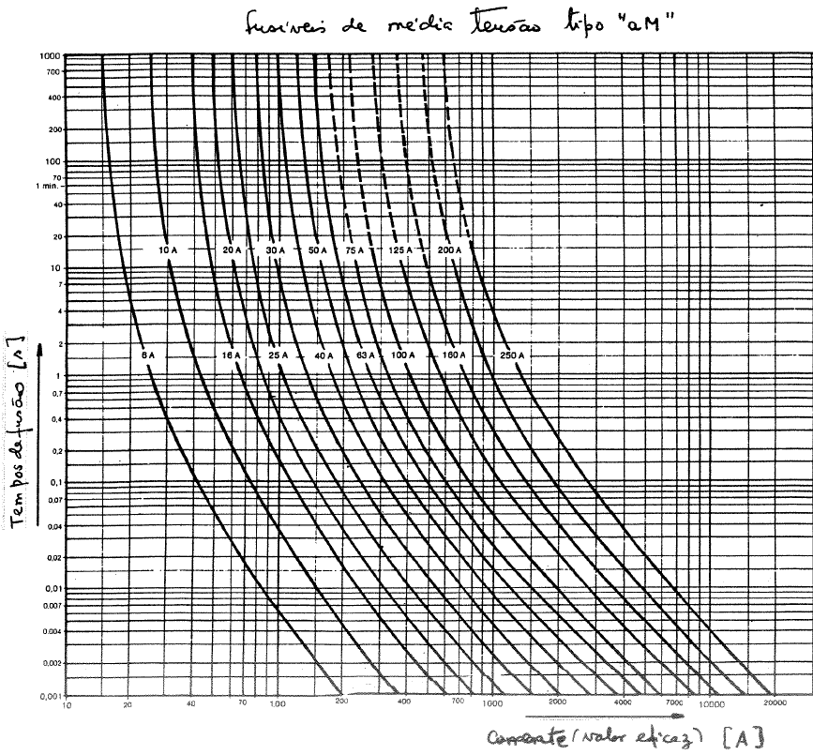
 |  |  |  |  |  |  | 16 | A

Com base no ábaco ao lado, o calibre dos fusíveis deverá ser maior que:

Condição 2: O calibre dos fusíveis deverá ser menor que 3,33 vezes a corrente primária |  |  |  |  |  |  | 12.82 | A
Condição 3: O calibre dos fusíveis deverá ser maior que 1,3 vezes a corrente primária |  |  |  |  |  |  | 5.00 | A
Condição 4: O calibre dos fusíveis deverá ser maior que: |  |  |  |  |  |  | 12.31 | A
Calibre dos fusíveis a adoptar: |  |  |  |  |  |  | #N/A | A

Condição 1 | Condição 2 | Condição 3 | Condição 4 | Verif Final | Calibres normalizados [A]

0 | 1 | 1 | 0 | 0 | 6.3
0 | 1 | 1 | 0 | 0 | 10
0 | 0 | 1 | 1 | 0 | 16
1 | 0 | 1 | 1 | 0 | 20
1 | 0 | 1 | 1 | 0 | 25
1 | 0 | 1 | 1 | 0 | 31.5
1 | 0 | 1 | 1 | 0 | 40
1 | 0 | 1 | 1 | 0 | 50
1 | 0 | 1 | 1 | 0 | 63
1 | 0 | 1 | 1 | 0 | 80
1 | 0 | 1 | 1 | 0 | 100
1 | 0 | 1 | 1 | 0 | 125
1 | 0 | 1 | 1 | 0 | 150
1 | 0 | 1 | 1 | 0 | 200

M.REF (Q52GH)
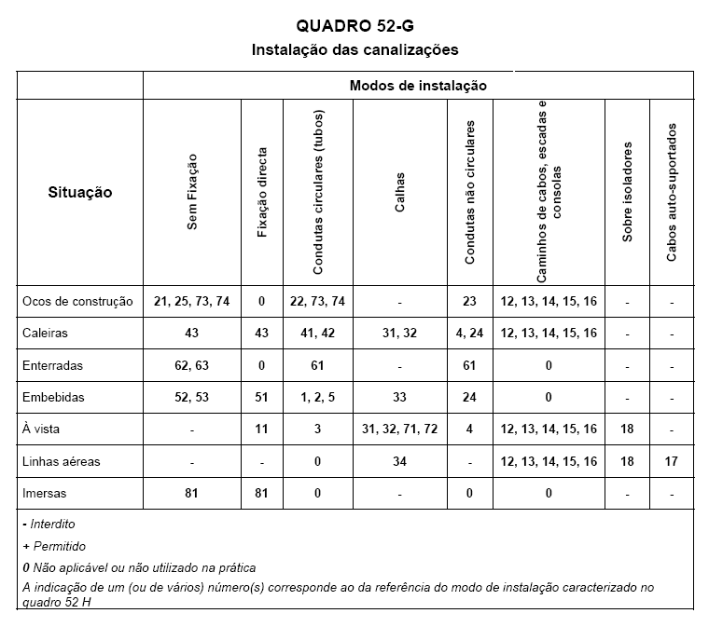

O algarismo indicado dentro de [ ] corresponde ao da referência do quadro 52E1 (factores de correcção).
V - é a menor dimensão ou o diâmetro do oco ou a dimensão vertical do bloco alvéolar do oco do pavimento
ou do tecto.
De - é o diâmetro exterior dos cabos multicondutores ou o diâmetro equivalente dos cabos monocondutores
ou o diâmetro exterior da conduta ou do bloco alvéolar; quando os cabos monocondutores forem
colocados em triângulo De = 2,2d e quando forem colocados em linha De=3d (d - é o diâmetro exterior
de um cabo monocondutor);
(1) - Veja-se o Anexo III.
(2) - Para certas aplicações, pode ser mais adequado utilizar factores de correcção específicos, como por
exemplo, os indicados nos quadro 52E4 e 52E5.
(3) - Os valores das correntes admissíveis podem também ser usados para os percursos verticais; quando
as condições de ventilação forem limitadas a temperatura na parte superior do percurso vertical pode
tornar-se muito elevada.
(4) - Para V>50De devem ser usados os métodos de referência C, E ou F.
(5) - Os valores das correntes admissíveis indicados para o método de referência B são válidos para um
único circuito; quando se utilizar mais do que um circuito, devem ser aplicados os factores de correcção
indicados no quadro 52E1, mesmo se houver divisórias ou separadores.
(6) - Recomenda-se limitar a utilização destes modos de instalação aos locais acessíveis apenas a pessoas
autorizadas.
(7) - Em estudo; provisoriamente aplica-se o método D do Anexo III.
(8) - Para os cabos multicondutores utilizar o método de referência B2.
(9) - Quando a construção destas calhas for termicamente equivalente às utilizadas nos métodos de
instalação 31 e 32, podem ser usados os métodos de referência B e B2 (veja-se a nota 7).

